Sheet1
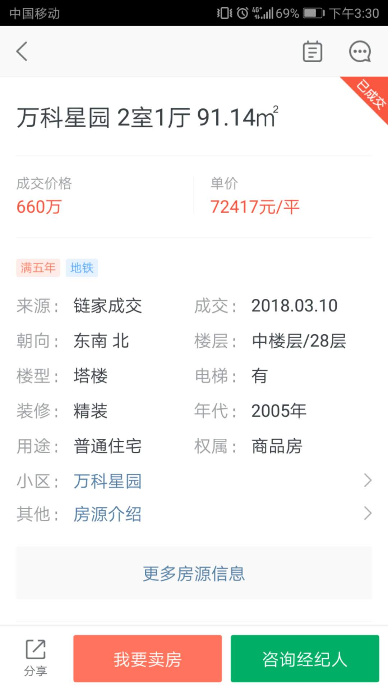
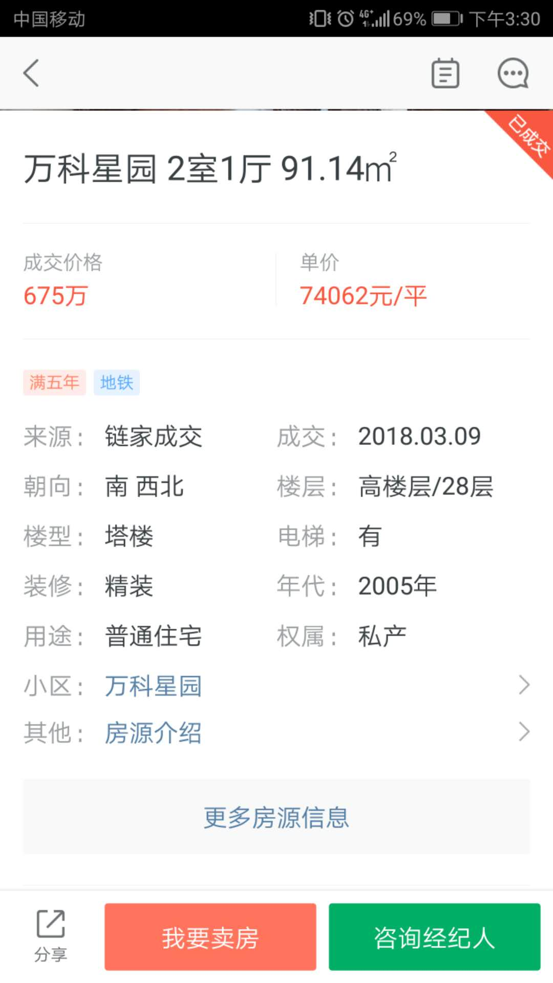
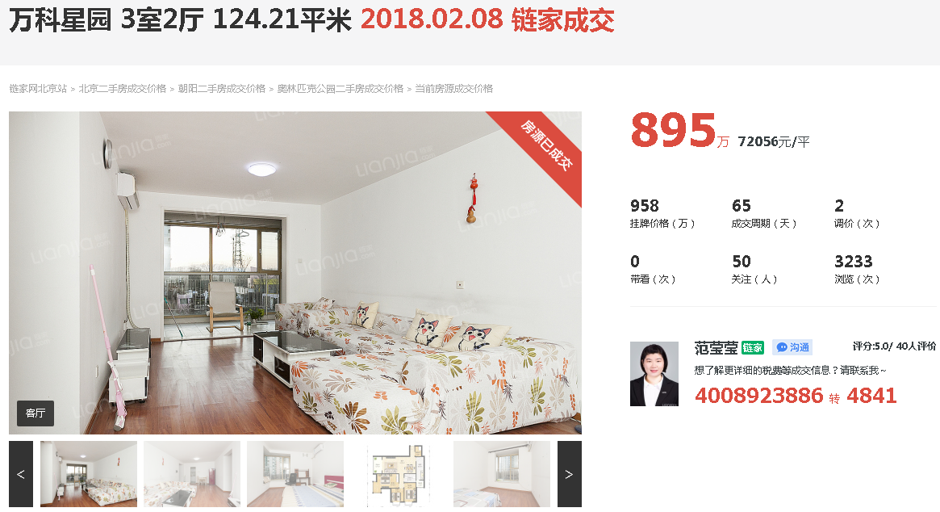

地价增长率
2017.4 | 1.71
2017.3 | 3.24
2017.2 | 3.82
2017.1 | 3.92
2016.4 | 5.32
2016.3 | 4.79
2016.2 | 4.48
2016.1 | 4.54
2015.4 | 1.77
2015.3 | 1.88
2015.2 | 0.8
2015.1 | 0.48

